상품제안서
아이리버 2채널 블루투스 사운드바 스피커 | 상품코드: S47744

 |  |  |  |  |  |  | 02-713-8555 | www.synergygift.co.kr
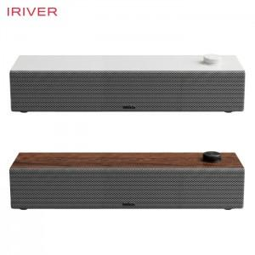 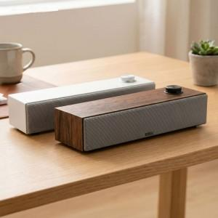 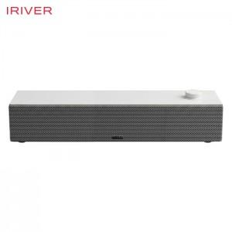

【상세/제작정보】 | <p>※&nbsp;브라운 인쇄불가</p>

【인쇄/포장옵션】 | 레이저 / 포장불가능

【공급단가】 | 수량 | 20~ | 50~ | 100~ | 300~ | 500~
*VAT별도 | 단가 | 34,670원 | 33,300원 | 31,940원 | 31,120원 | 30,300원

【상품 URL】 | https://www.synergygift.co.kr:443/src/goods_detail.php?gdno=47744

